Carátula


MONITOREO ACUMULADO

DE EJECUCIÓN PRESUPUESTARIA DE GASTO
AL 31 DE MAYO DE 2024 DEL MDMQ

GAD DEL DISTRITO METROPOLITANO DE QUITO

Dirección Metropolitana de Seguimiento y Evaluación

Junio, 2024

Notas

 | 5. Notas Técnicas del Reporte de Ejecución Presupuestaria de Gasto

Al respecto de los datos al 31 de mayo de 2024:
1. | La fuente primaria de datos presentados es el Sistema Mi Ciudad al 31 de mayo de 2024 , correspondientes a las cédulas presupuestarias enviadas por la Administración Funcional de mencionado sistema, el 7 de junio de 2024 mediante memorando nro. GADDMQ-SGP-DMPD-2024-0128-M. La fuente secundaria de datos presentados es del Sistema de Planificación y Administración de Recursos Institucionales (SIPARI) con corte al 31 de mayo de 2024, generado el 03 de junio 2024, a las 7h59am.

2. | La entidad o sector que no conste en alguna de estas secciones, se debe a que, no cuenta con la fuente de financiamiento o categoría de proyecto correspondiente.

3. | La Dirección Metropolitana de Planificación para el Desarrollo (DMPD), mediante Memorando Nro. GADDMQ-SGP-DMPD-2024-0128-M, indica "... en la cédula presupuestaria del Sistema SIPARI con corte al 31 de mayo del 2024, se modificaron los valores del codificado de las siguientes entidades, por concepto de traspasos de créditos, en lo que corresponde a la asignación de recursos municipales:

 | Es importante indicar, que con la modificación a nivel de techos presupuestarios de las entidades, no implica la modificación del techo total aprobado mediante Ordenanza PMU N.- 009-2023, con la cual se aprobó el presupuesto general de GAD del DMQ para el ejercicio fiscal vigente.

 | Así mismo, existe un incremento en el techo presupuestario de Fondos Propios, conforme el siguiente detalle:"

Al respecto de los datos de los reportes de enero, febrero, marzo y abril de 2024:
4. | Sobre los meses de enero, febrero y marzo de 2024, la Dirección Metropolitana de Seguimiento y Evaluación, en el marco de sus atribuciones, realizó la revisión de los datos presentados por las entidades, detectando inconsistencias en los datos reportados de la Empresa Pública Metropolitana Destino Turístico, ante lo cual, solicitó mediante Oficio Nro. GADDMQ-SGP-DMSE-2024-0075-O de 31 de mayo de 2024, la correspondiente subsanación de información.

 | En el contexto anotado, mediante Oficio Nro. EPMGDT-GG-2024-0961 de 4 de junio de 2024, la Empresa Pública Metropolitana Destino Turístico, envía la información subsanada; en tal sentido, se presentan a continuación, los valores finales de reportes correspondiente a los meses enero, febrero y marzo de 2024:
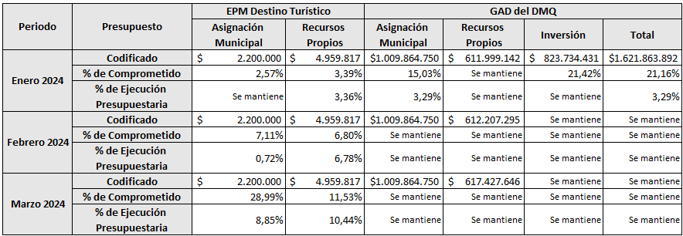

5. | Sobre el mes de abril de 2024, mediante Memorando Nro. GADDMQ-SGP-DMPD-2024-0127-M de 2 de mayo de 2024, la Dirección Metropolitana de Planificación para el Desarrollo realiza un alcance al Memorando Nro. GADDMQ-SGP-DMPD-2024-0100-M de 2 de mayo de 2024, en donde informa que "... dado que los USD 507.000, correspondientes a recursos municipales del presupuesto de inversión se encontraban en proceso de traspaso de crédito y transacción financiera, hasta completar el proceso que se establece conforme los lineamientos para suscripción de convenio, en el que señala que: "En caso de existir erogación de recursos municipales, se deberá certificar la existencia de recursos públicos para la ejecución del convenio", se generó una diferencia en el total de recursos de asignación municipal, que se reflejo en el Plan Anual de Inversiones – PAI- 2024 del GAD del DMQ del mes de abril. Cabe señalar, que a partir del mes de mayo y conforme los oficios remitidos por las entidades antes mencionadas, esos recursos se encuentran registrados." Con base a lo expuesto, los valores antes indicados, para fines de presentación de la información en el mes de abril, en virtud de que las fundaciones se encontraban gestionando el incremento del techo presupuestario, por lo cual, el traspaso de crédito aún no concluía para dicho período, se deberá considerar el valor de USD 507.000,00 en la Secretaría de Salud, en el Proyecto "Salud al Día", fuente de financiamiento "001" y en el ítem presupuestario "780204".".

 | En este sentido, se presentan a continuación, los valores finales de reportes correspondiente al mes de abril de 2024:

